Sheet1
xe đẩy chuyên dụng Steris CLEANASCOPE™ và xe đẩy Inox phổ thông tại thị trường Việt Nam
đặc điểm | Hệ thống Steris CLEANASCOPE™ | Xe đẩy Inox đơn giản (VN hoặc hàn quốc, trung quốc….)
hình ảnh | 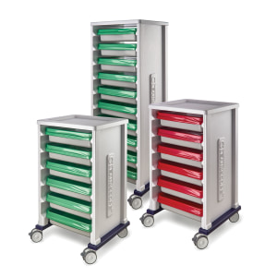 | 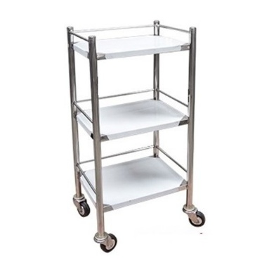
mục đích sử dụng | Kiểm soát nhiễm khuẩn & Bảo vệ thiết bị | Vận chuyển hàng hóa/thiết bị chung
Hệ thống khay | Khay nhựa chuyên dụng, có nắp đậy và lót (liners) riêng biệt | Khay inox hở hoặc đặt trực tiếp lên mặt phẳng xe
Chống lây nhiễm chéo | Rất cao. Có hệ thống lót màu (Xanh: Sạch, Đỏ: Bẩn) để nhận biết ngay lập tức | Thấp. Dễ nhầm lẫn giữa ống đã tiệt trùng và ống bẩn nếu không dán nhãn thủ công
Bảo vệ vật lý | Khay nhựa giảm chấn, tránh va đập làm hỏng đầu camera/sợi quang | Bề mặt inox cứng, dễ gây trầy xước hoặc móp méo ống nếu va chạm
Vệ sinh | Thiết kế dạng module, nhựa kháng khuẩn, dễ tháo rời khử khuẩn | Dễ vệ sinh bề mặt nhưng các mối hàn inox có thể tích tụ vi khuẩn nếu không được xử lý mịn

Tại sao nên chọn Steris?
1. Tiêu chuẩn quốc tế: Steris được thiết kế để đáp ứng các tiêu chuẩn khắt khe về nội soi (như ESGE hoặc SGNA).
2. Quản lý rủi ro: Hệ thống lót (liners) giúp ngăn chặn giọt bắn và vi khuẩn phát tán ra môi trường trong quá trình vận chuyển từ phòng soi đến phòng rửa.
3. Tính chuyên nghiệp: Giúp quy trình vận hành tại bệnh viện/phòng khám trở nên chuẩn hóa, giảm thiểu sai sót do con người.

